⑤Tシャツ申込書
平成28年度第29回九州中学生選抜ハンドボール大会 大会記念Tシャツ予約販売申込書

県 名 |  |  | 団体名 |  |  |  |  |  |  |  |  |  |  | 男・女 |  | 代表者名

住 所 |  |  | 〒 |  |  |  |  |  |  |  |  |  |  | ＴＥＬ
 |  |  |  |  |  |  |  |  |  |  |  |  |  | ＦＡＸ
E-mail |  |  |  |  |  |  |  |  |  |  |  |  |  | 携 帯

色 |  |  |  | SS |  | S |  | M |  |  | L |  | LL |  | 3L |  | 4L | 枚数合計
レッド |  |  |  |  |  |  |  |  |  |  |  |  |  |  |  |  |  | -

グリーン |  |  |  |  |  |  |  |  |  |  |  |  |  |  |  |  |  | -

ネイビー |  |  |  |  |  |  |  |  |  |  |  |  |  |  |  |  |  | -

ブラック |  |  |  |  |  |  |  |  |  |  |  |  |  |  |  |  |  | -

 |  |  |  |  |  |  |  |  |  |  |  |  |  |  |  |  |  | -

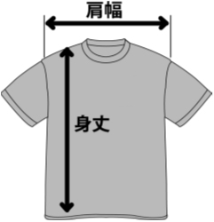

 | サイズ | SS |  | S | M | L | LL | 3L |  | 4L
 | 身 丈 | 62 |  | 65 | 68 | 71 | 74 | 77 |  | 80
 | 肩 幅 | 42 |  | 44 | 46 | 48 | 50 | 53 |  | 56

 |  |  |  |  |  |  |  |  | 合計金額 |  |  | - |  |  |  |  |  | 円(税込)

